Прайс
 |  | Отгрузка от 5т.р., доставка до ТК в Кемерово бесплатно.Возможен сборный заказ от 3 штук одного наименования.

 |  | http://таёжныйтайник.рф т.8-951-228-96-97; 8(3842)76-29-89 zakaz@t-taynik.ru

При изготовлении продукции используются только натуральные ингредиенты!
Фото | Наименование | Вес, г | Шт. в месте | Цена (за шт.) | Заказ (в шт.) | Сумма | Кол-во мест (коробок)
Варенье из шишек
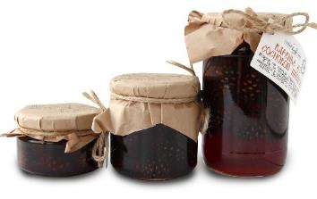 | Варенье из сосновой шишки | 130г | 24 | 95р. |  |  |  |  | Изменение цен
 |  | 260г | 12 | 145р. |  |  |  |  | Новинка
 |  | 440г | 12 | 195р. |  |  |  |  | Нет в наличии
 |  | 1200г | 5 | 550р. |  |  |  | * | Примечание
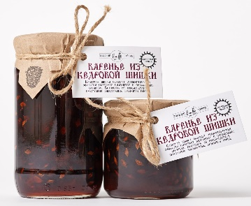 | Варенье из кедровой шишки *(Шишка мягкая,полностью съедобная) Эксклюзив! (Шишка до 6см!) | 260г | 12 | 150р.
 |  | 440г | 12 | 210р.
 |  | 1200г | 4 | 600р.
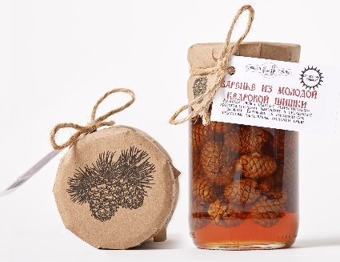 | Варенье из молодой кедровой шишки Ограниченная серия! Эксклюзив! (Шишка до 2,5см!) | 260г | 12 | 160р.
 |  | 440г | 12 | 230р.
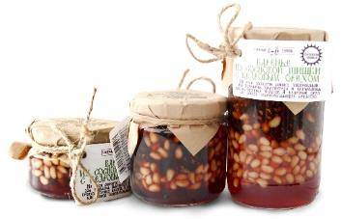 | Варенье из сосновой шишки с кедровым орехом | 120г | 24 | 125р.
 |  | 240г | 12 | 205р.
 |  | 420г | 12 | 330р.
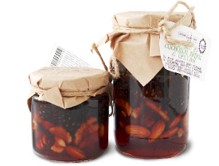 | Варенье из сосновой шишки с ореховым ассорти *(Грецкий орех, фундук, миндаль) | 240г | 12 | 160р.
 |  | 420г | 12 | 230р.
Сиропы |  | Вес, г | Шт. в месте | Цена за шт. | Заказ шт. | Сумма | Кол-во мест (коробок)
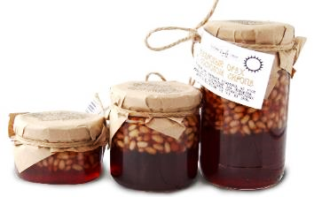 | Кедровый орех в сосновом сиропе | 120г | 24 | 135р.
 |  | 240г | 12 | 235р.
 |  | 420г | 12 | 395р.
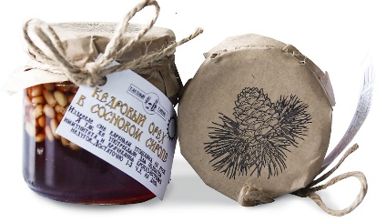 | Кедровый орех в кедровом сиропе | 240г | 12 | 235р.
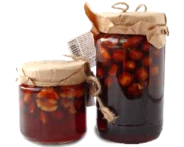 | Ореховое ассорти в сосновом сиропе *(Грецкий орех, фундук, миндаль) | 240г | 12 | 180р.
 |  | 420г | 12 | 270р.
 | Сосновый сироп | 200мл (260г) | 12 | 100р.
 |  | 1000мл (1300г) | 5 | 375р.
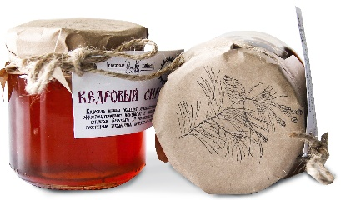 | Кедровый сироп | 200мл (260г) | 12 | 100р.
 |  | 1000мл (1300г) | 5 | 375р.
 | Лавандовый сироп *(рекомендуется как добавка в чай) | 200мл | 12 | 100р.
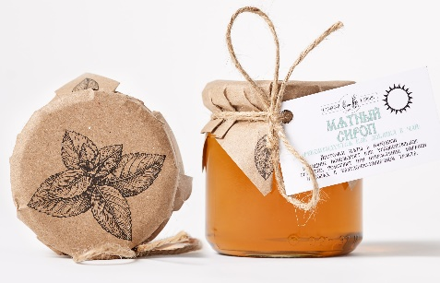 | Мятный сироп *(рекомендуется как добавка в чай) | 200мл | 12 | 100р.
Варенье, конфитюры |  | Вес, г | Шт. в месте | Цена за шт. | Заказ шт. | Сумма | Кол-во мест (коробок)
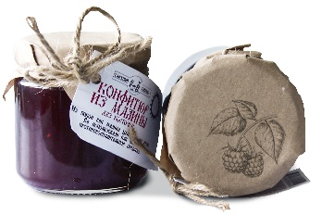 | Конфитюр из малины (без косточек) | 240г | 12 | 120р.
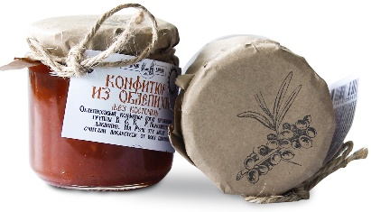 | Конфитюр из облепихи (без косточек) | 240г | 12 | 120р.
 | Конфитюр из лесной клубники | 240г | 12 | 120р.
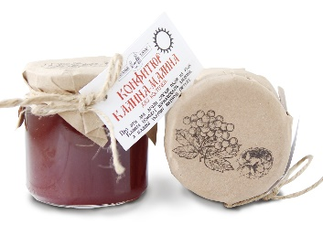 | Конфитюр калина-малина (без косточек) | 240г | 12 | 120р.
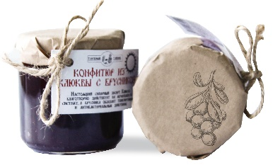 | Конфитюр клюква с брусникой | 240 | 12 | 135р.
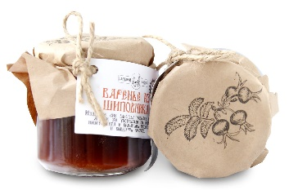 | Варенье из шиповника (без косточек) | 260г | 12 | 100р.
 | Варенье из лепестков роз *(эфиромасличная роза) | 260г | 12 | 100р.
 | Варенье из таежной малины | 260г | 12 | 100р.
Напитки |  | Объем, мл | Шт. в месте | Цена за шт. | Заказ шт. | Сумма | Кол-во мест (коробок)
Фотография в разработке | Напиток на травах "Таёжный" *(срок годности 1 месяц) | 500мл | 12 | 50р.
Фотография в разработке | Напиток на травах "Освежающий" *(срок годности 1 месяц) | 500мл | 12 | 50р.
Фотография в разработке | Напиток на травах "Луговой" *(срок годности 1 месяц) | 500мл | 12 | 50р.
Цукаты |  | Вес, г | Шт. в месте | Цена за шт. | Заказ шт. | Сумма | Кол-во мест (коробок)
 | Цукаты из клюквы | 100г | 20 | 80р.
 | Сосновые шишечки-шашлышечки *(Цукаты из сосновой шишки) | 25г | 50 | 40р.
 |  | Коробочка 100г | 20 | 100р.
 |  | пакет 500г | 8 | 450р.
Пастила |  | Вес, г | Шт. в месте | Цена за шт. | Заказ шт. | Сумма | Кол-во мест (коробок)
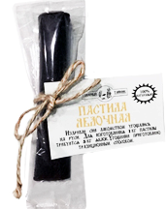 | Пастила "Яблоко-брусника" | 20г | 50 | 35р.
 | Пастила "Яблоко-вишня" | 20г | 50 | 35р.
 | Пастила "Яблоко-облепиха" | 20г | 50 | 35р.
 | Пастила "Яблоко-смородина" | 20г | 50 | 35р.
 | Пастила "Яблочная" | 20г | 50 | 35р.
Травяные чаи |  | Вес, г | Шт. в месте | Цена за шт. | Заказ, шт. | Сумма, руб | Кол-во мест (коробок)
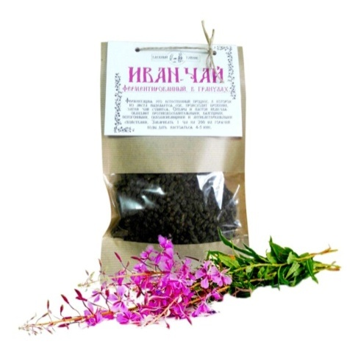 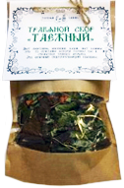 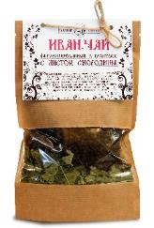 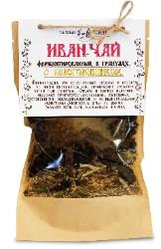 | Иван-чай ферментированный. В гранулах | 50г | 10 | 80р.
 | Иван-чай с белоголовником | 50г | 10 | 80р.
 | Иван-чай с душицей | 50г | 10 | 80р.
 | Иван-чай с лавандой | 50г | 10 | 80р.
 | Иван-чай с листом смородины | 50г | 10 | 80р.
 | Иван-чай с мятой | 50г | 10 | 80р.
 | Иван-чай с шиповником | 50г | 10 | 80р.
 | Иван-чай со зверобоем | 50г | 10 | 80р.
 | Иван-чай Крупнолистовой. | 50г | 10 | 80р.
 | Сбор травяной "Луговой" *(Дущица, зверобой,иван-чай,белоголовник) | 50г | 6 | 60р.
 | Сбор травяной "Освежающий" *(Лист смородины, душица,лист малины, мята) | 50г | 6 | 60р.
 | Сбор травяной "Таёжный" *(Лист смородины, шиповник, бадан, лист малины) | 50г | 6 | 60р.
 |  |  |  | ИТОГО: |  | 0 | 0

HoReCa
 |  | Отгрузка от 5т.р., доставка до ТК в Кемерово бесплатно.Возможен сборный заказ от 3 штук одного наименования.

 |  | http://таёжныйтайник.рф т.8-951-228-96-97; 8(3842)76-29-89 zakaz@t-taynik.ru

При изготовлении продукции используются только натуральные ингредиенты!
HoReCa |  | Вес, г | Шт. в месте | Цена за шт. | Заказ, шт. | Сумма, руб | Кол-во мест (коробок)
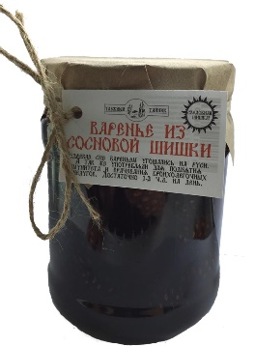 | Варенье из сосновой шишки | 1200г стекло 1300г пластик | 5 | 550р.
 | Варенье из кедровой шишки | 1200г стекло 1300г пластик | 5 | 600р.
 | Кедровый сироп *(из шишки кедрового стланика) | 950мл стекло 1000мл пластик | 5 | 375р.
 |  | 500мл бутылка | 6 | 250р.
 | Сосновый сироп *(из сосновой шишки) | 950мл стекло 1000мл пластик | 5 | 375р.
 |  | 500мл бутылка | 6 | 250р.
 | Лавандовый сироп | 950мл стекло 1000мл пластик | 5 | 375р.
 |  | 500мл бутылка | 6 | 200р.
 | Мятный сироп | 950мл стекло 1000мл пластик | 5 | 375р.
 |  | 500мл бутылка | 12 | 250р.
 | Цукаты из сосновой шишки | 500г пакет | 8 | 450р.
 | Иван-чай весовой, с добавками на выбор | 1000г | 4 | 900р.
 |  |  |  | ИТОГО: |  | 0 | 0

